軸方向鉄筋の考え方
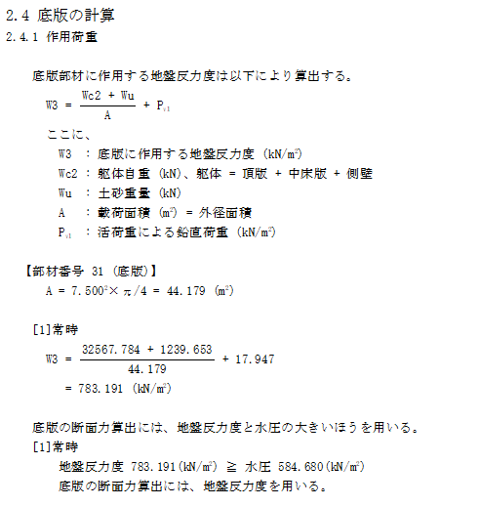
1000 | 1000 | 0.0015 |  | 1500
1 | 1 | 56.4 | 24.5 | 1381.8 | kN
 |  |  |  | 1381800 | N
 |  |  |  | 9 | N/mm2
0.008 | 1381800 | 9 |  | 1228.2666667 | mm2
 |  |  |  | 614.13333333

1000 | 1000 | 0.008 |  | 8,000

32567.784 | 1239.653 | 792.880513 | 34600.317513
783.191 | 44.179 | 34,601 | kN

7.5 |  | 44.179
5.5 |  | 23.758
 |  | 20.420
34,601 | 20.420 | 1,694 | kN/m2

1,694,417 | 9 | 0.008 | 1,506
D13 | 4 | 1.267 | 126.7 | mm2 | 507 | 1,014
D16 | 4 | 1.986 | 198.6 | mm2 | 794 | 1,589
D19 | 4 | 2.865 | 286.5 | mm2 | 1,146 | 2,292
D22 | 4 | 3.871 | 387.1 | mm2 | 1,548 | 3,097
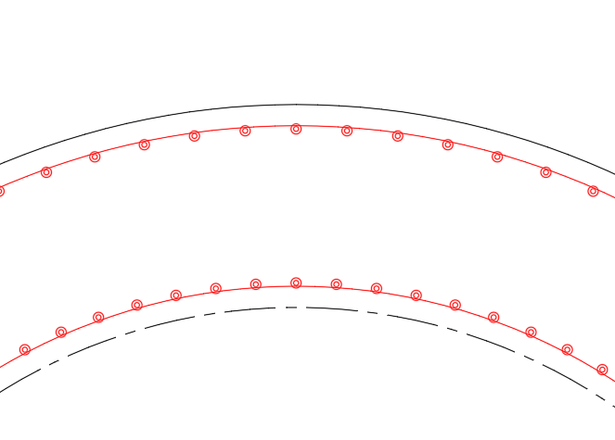
外筋と内筋の合計面積
外筋の面積

軸方向鉄筋の計算
軸方向鉄筋の計算

 | 軸方向鉄筋は、以下の計算により定めた径を、全階での標準径とした。

 | 底版反力（W3)
 |  | W3 | ＝ | 783.191 |  |  | kN/m2
 | 底版面積（A)
 |  | A | ＝ | 7.500 |  |  | 2 × |  | π/4 |  | ＝ | 44.179 |  | m2
 | 軸力（N1）
 |  | N1 | ＝ | W3 |  | × | A
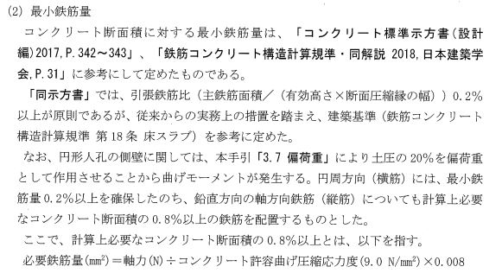
 |  |  | ＝ | 783.191 |  |  | × | 44.179
 |  |  | ＝ | 34,600 |  |  | kN

 | 人孔側壁面積（A’)
 |  | A’ | ＝ | （ | 7.500 |  |  | 2 － |  | 5.500 |  |  | 2 ） | × |  | π/4
 |  |  | ＝ | 20.420 |  |  | m2
 | 人孔側壁に作用する圧縮応力（ｎ）
 |  | ｎ | ＝ | N | ／ | A’
 |  |  | ＝ | 34,600 |  |  | ／ | 20.420
 |  |  | ＝ | 1,694 |  |  | kN/m2
 | 人孔側壁の単位幅に作用する軸力（N2)
 |  | N2 | ＝ | ｎ |  | × | A” |  | （A”=壁厚×単位幅）
 |  |  | ＝ | 1,694 |  |  | × | 1.000 |  |  | × | 1.000
 |  |  | ＝ | 1,694 |  |  | kN

 | 軸方向鉄筋は、計算上必要なコンクリート断面積の0.8%以上の鉄筋を配置するものとした。

 | 必要鉄筋量(mm2) |  |  |  |  |  | ＝ | 軸力（N) |  |  | ÷ | コンクリート許容曲げ圧縮応力度（9.0N/mm2）×0.008
 |  |  |  |  |  |  | ＝ | 1,694,404 |  |  |  | ／ | 9.0 |  | × | 0.008
 |  |  |  |  |  |  | ＝ | 1,506 |  |  | mm2

 | 下表の計算より、必要鉄筋量以上となる鉄筋配置を決定する。
 |  | 径 |  |  | 断面積 |  |  |  | 間隔 |  |  |  | 本数 |  |  | 片側鉄筋面積 | ※全鉄筋面積
 |  |  |  |  | (mm2) |  |  |  | (m) |  |  |  | (本) |  |  | (mm2) | (mm2)
 |  | D13 |  |  | 126.7 |  |  |  | 0.25 |  |  |  | 4 |  |  | 507 | 1,014
 |  | D16 |  |  | 198.6 |  |  |  | 0.25 |  |  |  | 4 |  |  | 794 | 1,589 |  | ←採用
 |  | D19 |  |  | 286.5 |  |  |  | 0.25 |  |  |  | 4 |  |  | 1,146 | 2,292
 |  | D22 |  |  | 387.1 |  |  |  | 0.25 |  |  |  | 4 |  |  | 1,548 | 3,097
 |  |  |  |  |  |  |  |  |  |  |  |  |  |  |  |  |  | ※全鉄筋面積は、外筋と内筋を同径とする場合

